R4年6月
佐伯サテライト
セミナースケジュール

6月


受講料 無料!
＊都合によりスタッフが不在になることがあります
開催に関してはお問い合わせください

ぜひお気軽にお越し下さい。お待ちしています♪ 者 ：15～40歳未満の求職者の方
● 対 象 者 : 概ね４９歳以下の求職者の方
●内 容：応募書類の書き方
（ 履歴書・職務経歴書・自己紹介書
添え状・志望動機・自己ＰＲ 等 ）
面接練習・面接対策 自己分析 ビジネスメイク
就職力バランス診断 電話対応 ビジネスマナー 等
●場 所：ジョブカフェおおいた 佐伯サテライト
（佐伯市内町１丁目７番 仲町商店街２丁目）
●講習時間：午前９時～１２時、午後１３時～１７時
●予 約：事前に予約をお願いします
●お問い合わせ：23-8730（担当：井上）
就職相談＆ミニセミナー

就職に役立つ！

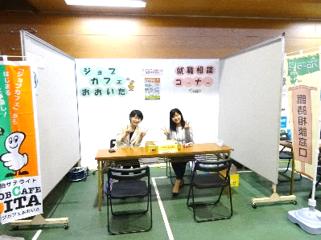

＊内容は変更できます！
ご希望の日にち・曜日を
お気軽にご相談ください♪

日 | 月 | 火 | 水 | 木 | 金 | 土
 |  |  | 1 | 2 | 3 | 4
 |  |  | 就職力 バランス診断 | 面接練習 面接対策 | 自己分析 （長所と短所）

5 | 6 | 7 | 8 | 9 | 10 | 11
 | 社会保険に ついて | ミニセミナー お休み | 就職力 バランス診断 | 面接練習 面接対策 | 自己分析 （長所と短所）

12 | 13 | 14 | 15 | 16 | 17 | 18
 | 社会保険に ついて | 職務経歴書 の書き方 | 就職力 バランス診断 | 面接練習 面接対策 | ミニセミナー お休み

19 | 20 | 21 | 22 | 23 | 24 | 25
 | ミニセミナー お休み | 職務経歴書 の書き方 | 就職力 バランス診断 | 面接練習 面接対策 | 自己分析 （長所と短所）

26 | 27 | 28 | 29 | 30
 | 社会保険に ついて | 職務経歴書 の書き方 | ミニセミナー お休み | 面接練習 面接対策

＊仲町の佐伯サテライト内にて開催します。 ＊ご希望によって内容は変更可能です。 お問い合せ ： ２３－８７３０

